Dashboard
BLOCK 139

 | VERSION | 1.0.0

Chuyên Đề Phát Triển Web 1

Evidance
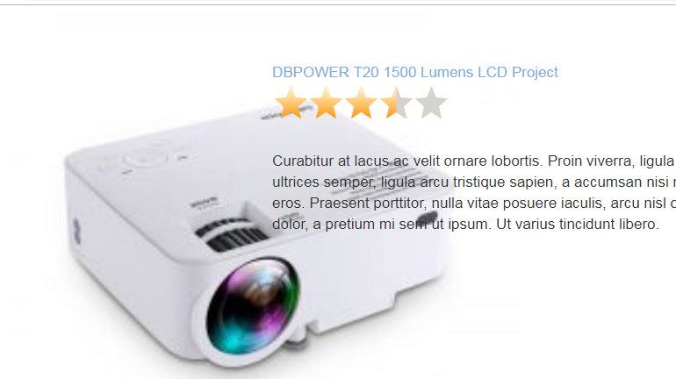

hinh1

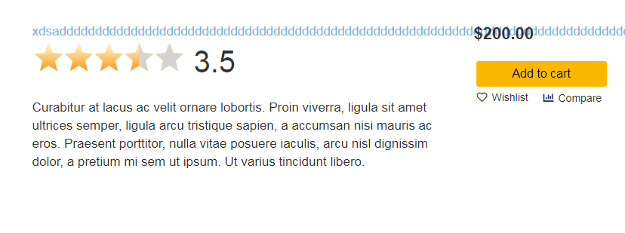

hinh2


hinh3

hinh4
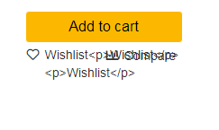


hinh5

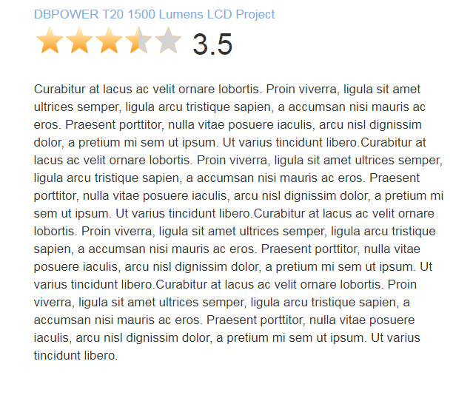

hinh6

hinh7

hinh8

hinh9

hinh10

 | hinh11

 | hinh12

 | hinh13

 | hinh14

 | hinh15

 | hinh16

 | hinh17

 |  | hinh18

